功能&逻辑

首领挑战玩法

 | 功能入口 |  |  |  | 首领挑战基本规则
 |  |  |  |  | 1.设计目的是什么
 | 1.主界面点击【世界首领】图标进入 |  |  |  | ▶ | 提供快速定位首领，获得装备、材料的途径。
 |  |  |  |  | ▶ | 间接引起抢夺怪物。
 |  |  |  |  | 2.解锁方式
 |  |  |  |  | ▶ | 玩家到达指定角色等级后开放。
 |  |  |  |  | 3.基本规则
 |  |  |  |  | ▶ | 世界首领是公共副本，所有玩家都是进的同一张地图。
 |  |  |  |  | ▶ | 需要击败首领才可以获得奖励
 |  |  |  |  | ▶ | 掉落读表，一个大地图的掉落一致。
 |  |  |  |  | ▶ | 首领被击败固定时间刷新。
 |  |  |  |  | 4.数值节奏
 |  |  |  |  | ▶ | 首领难度较高，需要多人才能打的过，血量要多。
 |  | 参考图标

 | 个人首领【当前为示例】
1
2
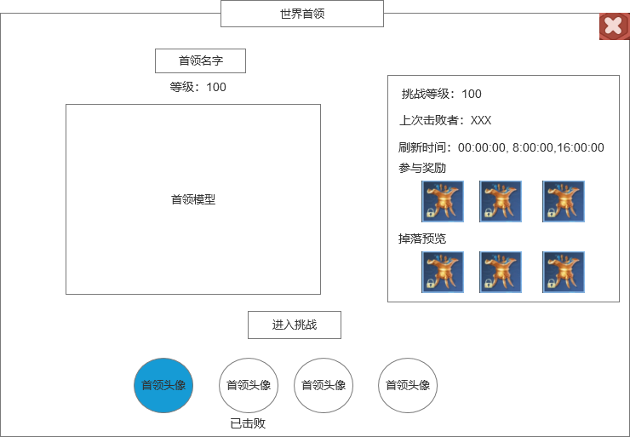
 |  |  |  |  | 1.功能标题
 |  |  | 1.功能标题 |  | ▶ | 显示功能的名称
 |  |  | ▶ | 显示功能的名称 | 2.背景图
 |  |  | 2.背景图 |  | ▶ | 需要有一张贴合功能的背景底图
 |  |  | ▶ | 需要有一张贴合功能的背景底图 | 3.首领信息
 |  |  | 3.首领信息 |  | ▶ | 显示当前选择的首领头像、名字、等级信息
 |  |  | ▶ | 显示当前选择的首领头像、名字、等级信息 | ▶ | 显示首领的模型
3
 |  |  | ▶ | 显示首领的模型 | 4.首领列表
5
 |  |  | 4.首领列表 |  | ▶ | 显示世界首领的列表，用头像显示
 |  |  | ▶ | 显示世界首领的列表，用头像显示 | ▶ | 需要有选中效果
 |  |  | ▶ | 需要有选中效果 | ▶ | 已经被击败的首领需要显示“已击败”的标签
 |  |  | ▶ | 已经被击败的首领需要显示“已击败”的标签
 |  |  |  |  | 5.首领信息
6
 |  |  | 5.首领信息 |  | ▶ | 显示首领的挑战等级
 |  |  | ▶ | 显示首领的挑战等级 | ▶ | 显示上次击败者
 |  |  | ▶ | 显示上次击败者 | ▶ | 显示首领的刷新时间
 |  |  | ▶ | 显示首领的刷新时间 | 6.掉落奖励
7
 |  |  | 6.掉落奖励 |  | ▶ | 显示参与奖励和掉落奖励
 |  |  | ▶ | 显示参与奖励和掉落奖励 | ▶ | 参与道具数量固定，3个即可,参与奖励只要首领被击败，对首领造成伤害的都可获得奖励，奖励通过邮件发放。
 |  |  | ▶ | 参与道具数量固定，3个即可 |  | 掉落奖励数量多，最好直接显示2排6个道具，可支持上下滑动。掉落奖励归属击败首领的玩家，掉落在地上拾取。
 |  |  |  | 掉落奖励数量多，最好直接显示2排6个道具，可支持上下滑动 | ▶ | BOSS被击败后，副本左侧显示副本关闭倒计时，3分钟后副本关闭。
 |  |  |  |  | 7.挑战状态信息
 |  |  | 7.挑战状态信息 |  | ▶ | 玩家可以随便挑战任意首领，已经被击败的不能挑战。
4
 |  |  | ▶ | 玩家可以随便挑战任意首领，已经被击败的不能挑战。 | ▶ | 点击挑战按钮。传送到指定地图，并向首领自动寻路、自动战斗。
 |  |  | ▶ | 点击挑战按钮。传送到指定地图，并向首领自动寻路、自动战斗。 | ▶ | 若未达到挑战条件，则提示“达到XXX等级才可挑战。”
 |  |  | ▶ | 若未达到挑战条件，则提示“达到XXX等级才可挑战。” | ▶ | 若首领已经被击败，点击挑战提示“首领已被击败！”
 |  |  | ▶ | 若首领已经被击败，点击挑战提示“首领已被击败！”
 |  | 个人副本内左框界面【当前为示例】

参考图
